商品分类画面詳細設計仕様書
製品カテゴリ一覧画面詳細設計書
サブシステムID | CYBG | サブシステム名 | 商品注文システム | 作成日 | 2024-12-10 | 作成者 | 胡菲
機能ID | LA0001 | 機能名 | 製品カテゴリの追加、削除API | 更新日 |  | 更新者
画面レイアウト
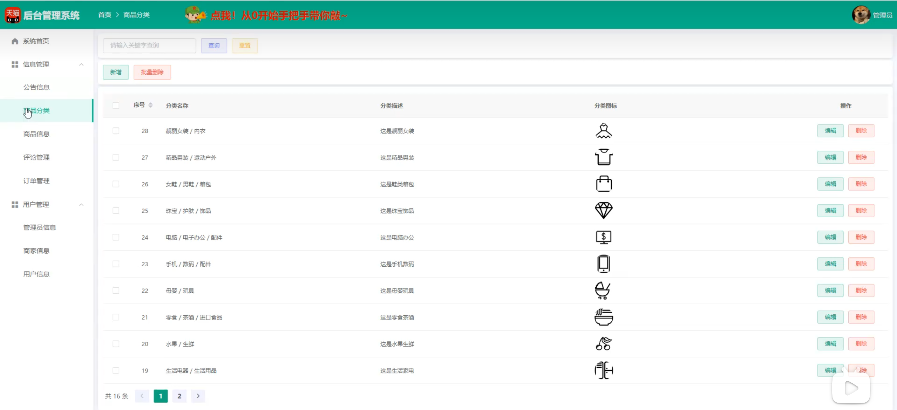

処理詳細
1.製品カテゴリを検索処理
1.1リセットボタンを押すとすべての商品を見る
2.製品カテゴリの追加
2.2追加ボタンを押して追加メッセージボックスを表示する
3.製品カテゴリの削除
3.3削除ボタンを押して[削除の確認]メッセージボックスが表示る
4.製品カテゴリの編集
4.4編集ボタンを押して編集メッセージボックスが表示る
イベント概要
No | 詳細 | イベント名 | イベント分類 | 処理説明
1 | ◯ | 検索ボタン押下 | ボタン押下 | 検索する
2 | ◯ | リセットボタン押下 | ボタン押下 | 製品カテゴリに戻る
3 | ◯ | 追加ボタン押下 | ボタン押下 | 製品カテゴリを追加する
4 | ◯ | 削除ボタン押下 | ボタン押下 | 製品カテゴリを削除する
5 | ◯ | 編集ボタン押下 | ボタン押下 | 製品カテゴリを編集する
画面遷移
イベントNo | 遷移先機能ID | 遷移先機能名 | 動作モード | 入力パラメータ |  |  | 遷移起動分類
1 | LA0001 | 製品カテゴリ一覧 | 検索する | 分類名 |  |  | 画面遷移
2 | LA0001 | 製品カテゴリ一覧 | リセット | ー |  |  | 画面遷移
2 | LA0001 | 製品カテゴリ一覧 | 追加する | ー |  |  | 画面遷移
2 | LA0001 | 製品カテゴリ一覧 | 削除する | ー |  |  | 画面遷移
2 | LA0001 | 製品カテゴリ一覧 | 編集する | ー |  |  | 画面遷移
イベント詳細
イベントNo | 1 | イベント名 | 検索ボタン押下
1.検索する
製品カテゴリを検索する。
【SQL】
<select id="selectById" resultType="com.example.entity.Type"> select <include refid="Base_Column_List" /> from type where id = #{id} </select>

イベント詳細
イベントNo | 2 | イベント名 | リセットボタン押下
1.リセット
製品カテゴリ一覧に戻る。
【SQL】
<select id="selectAll" resultType="com.example.entity.Type"> select <include refid="Base_Column_List" /> from type <where> <if test="id != null"> and id= #{id}</if> <if test="name != null"> and name like concat('%', #{name}, '%')</if> <if test="description != null"> and description= #{description}</if> <if test="img != null"> and img= #{img}</if> </where> order by id desc </select>

イベント詳細
イベントNo | 3 | イベント名 | 追加ボタン押下
1.追加する
追加ページに進む
【SQL】
<insert id="insert" parameterType="com.example.entity.Type" useGeneratedKeys="true"> insert into type <trim prefix="(" suffix=")" suffixOverrides=","> <if test="id != null">id,</if> <if test="name != null">name,</if> <if test="description != null">description,</if> <if test="img != null">img,</if> </trim> <trim prefix="values (" suffix=")" suffixOverrides=","> <if test="id != null">#{id},</if> <if test="name != null">#{name},</if> <if test="description != null">#{description},</if> <if test="img != null">#{img},</if> </trim> </insert>

イベント詳細
イベントNo | 4 | イベント名 | 削除ボタン押下
1.削除する
削除ページに進む
【SQL】
<delete id="deleteById"> delete from type where id = #{id} </delete>

イベント詳細
イベントNo | 5 | イベント名 | 編集ボタン押下
1.編集する
編集ページに進む
【SQL】
<update id="updateById" parameterType="com.example.entity.Admin"> update type <set> <if test="name != null"> name = #{name}, </if> <if test="description != null"> description = #{description}, </if> <if test="img != null"> img = #{img}, </if> </set> where id = #{id} </update>

画面項目定義
No | 項目名 | 項目分類 | 必須 | 必須条件 | 初期値 | ソート可否 | 取得要素
1 | ID | ラベル | ○
2 | 分類名 | ラベル | ○
3 | 分類の説明 | ラベル | ○
４ | カテゴリアイコン | ラベル | ○
5 | ID | 自動生成 | ○ |  |  |  | ID
6 | 分類名 | テキスト入力 | ○ |  |  |  | 分類名
7 | 分類の説明 | テキスト入力 | ○ |  |  |  | 分類の説明
8 | カテゴリアイコン | ファイルを添付 | ○ |  |  |  | カテゴリアイコン
9 | 検索 | ボタン
10 | リセット | ボタン
11 | 追加 | ボタン
12 | 削除 | ボタン
13 | 編集 | ボタン

商家信息画面詳細設計仕様書
製品カテゴリ一覧画面詳細設計書
サブシステムID | CYBG | サブシステム名 | 商品注文システム | 作成日 | 2024-12-10 | 作成者 | 胡菲
機能ID | LA0002 | 機能名 | ストアの追加、削除API | 更新日 |  | 更新者
画面レイアウト
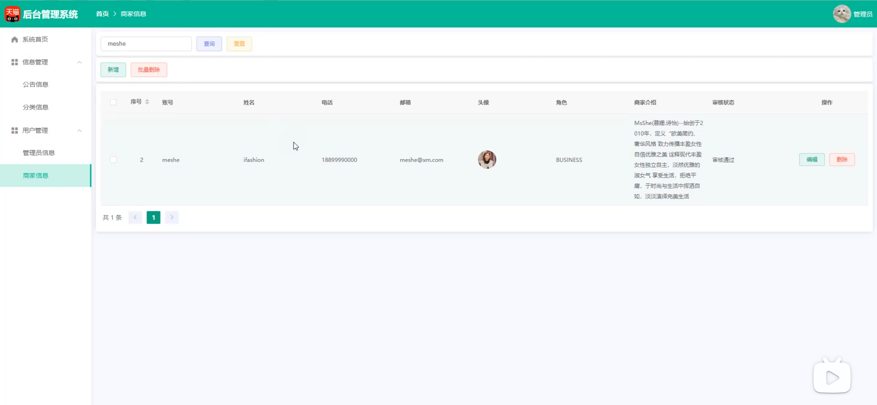

処理詳細
1.ストアを検索処理
1.1リセットボタンを押すとすべての商品を見る
2.ストアの追加
2.2追加ボタンを押して追加メッセージボックスを表示する
3.ストアの削除
3.3削除ボタンを押して[削除の確認]メッセージボックスが表示る
4.ストアの編集
4.4編集ボタンを押して編集メッセージボックスが表示る
イベント概要
No | 詳細 | イベント名 | イベント分類 | 処理説明
1 | ◯ | 検索ボタン押下 | ボタン押下 | 検索する
2 | ◯ | リセットボタン押下 | ボタン押下 | ストアに戻る
3 | ◯ | 追加ボタン押下 | ボタン押下 | ストアを追加する
4 | ◯ | 削除ボタン押下 | ボタン押下 | ストアを削除する
5 | ◯ | 編集ボタン押下 | ボタン押下 | ストアを編集する
画面遷移
イベントNo | 遷移先機能ID | 遷移先機能名 | 動作モード | 入力パラメータ |  |  | 遷移起動分類
1 | LA0001 | ストア一覧 | 検索する | 分類名 |  |  | 画面遷移
2 | LA0001 | ストア一覧 | リセット | ー |  |  | 画面遷移
2 | LA0001 | ストア一覧 | 追加する | ー |  |  | 画面遷移
2 | LA0001 | ストア一覧 | 削除する | ー |  |  | 画面遷移
2 | LA0001 | ストア一覧 | 編集する | ー |  |  | 画面遷移
イベント詳細
イベントNo | 1 | イベント名 | 検索ボタン押下
1.検索する
ストアを検索する。
【SQL】
<select id="selectById" resultType="com.example.entity.Business"> select <include refid="Base_Column_List" /> from business where id = #{id} </select>

イベント詳細
イベントNo | 2 | イベント名 | リセットボタン押下
1.リセット
ストア一覧に戻る。
【SQL】
<select id="selectAll" resultType="com.example.entity.Business"> select <include refid="Base_Column_List" /> from business <where> <if test="id != null"> and id= #{id}</if> <if test="username != null"> and username like concat('%', #{username}, '%')</if> <if test="password != null"> and password= #{password}</if> <if test="name != null"> and name= #{name}</if> <if test="phone != null"> and phone= #{phone}</if> <if test="email != null"> and email= #{email}</if> <if test="avatar != null"> and avatar= #{avatar}</if> <if test="role != null"> and role= #{role}</if> <if test="description != null"> and description= #{description}</if> <if test="status != null"> and status= #{status}</if> </where> </select>

イベント詳細
イベントNo | 3 | イベント名 | 追加ボタン押下
1.追加する
追加ページに進む
【SQL】
<insert id="insert" parameterType="com.example.entity.Business" useGeneratedKeys="true"> insert into business <trim prefix="(" suffix=")" suffixOverrides=","> <if test="id != null">id,</if> <if test="username != null">username,</if> <if test="password != null">password,</if> <if test="name != null">name,</if> <if test="phone != null">phone,</if> <if test="email != null">email,</if> <if test="avatar != null">avatar,</if> <if test="role != null">role,</if> <if test="description != null">description,</if> <if test="status != null">status,</if> </trim> <trim prefix="values (" suffix=")" suffixOverrides=","> <if test="id != null">#{id},</if> <if test="username != null">#{username},</if> <if test="password != null">#{password},</if> <if test="name != null">#{name},</if> <if test="phone != null">#{phone},</if> <if test="email != null">#{email},</if> <if test="avatar != null">#{avatar},</if> <if test="role != null">#{role},</if> <if test="description != null">#{description},</if> <if test="status != null">#{status},</if> </trim> </insert>

イベント詳細
イベントNo | 4 | イベント名 | 削除ボタン押下
1.削除する
削除ページに進む
【SQL】
<delete id="deleteById"> delete from business where id = #{id} </delete>

イベント詳細
イベントNo | 5 | イベント名 | 編集ボタン押下
1.編集する
編集ページに進む
【SQL】
<update id="updateById" parameterType="com.example.entity.Business"> update business <set> <if test="username != null"> username = #{username}, </if> <if test="password != null"> password = #{password}, </if> <if test="name != null"> name = #{name}, </if> <if test="phone != null"> phone = #{phone}, </if> <if test="email != null"> email = #{email}, </if> <if test="avatar != null"> avatar = #{avatar}, </if> <if test="role != null"> role = #{role}, </if> <if test="description != null"> description = #{description}, </if> <if test="status != null"> status = #{status}, </if> </set> where id = #{id} </update>

画面項目定義
No | 項目名 | 項目分類 | 必須 | 必須条件 | 初期値 | ソート可否 | 取得要素
1 | ID | ラベル | ○
2 | ユーザー名 | ラベル | ○
3 | パスワード | ラベル | ○
４ | 店舗名 | ラベル | ○
5 | アバター | ラベル | ○
6 | ロール ID | ラベル | ○
7 | 電話番号 | ラベル | ○
8 | メルアド | ラベル | ○
9 | 店舗紹介 | ラベル | ○
10 | レビューステータス | ラベル | ○
11 | ID | 自動生成 | ○ |  |  |  | ID
12 | ユーザー名 | テキスト入力 | ○ |  |  |  | ユーザー名
13 | パスワード | テキスト入力 | ○ |  |  |  | パスワード
14 | 店舗名 | テキスト入力 | ○ |  |  |  | 店舗名
15 | アバター | ファイルを添付 | ○ |  |  |  | アバター
16 | ロール ID | テキストボックス | ○ |  |  |  | ロール ID
17 | 電話番号 | テキスト入力 | ○ |  |  |  | 電話番号
18 | メルアド | テキスト入力 | ○ |  |  |  | メルアド
19 | 店舗紹介 | テキスト入力 | ○ |  |  |  | 店舗紹介
20 | レビューステータス | テキストボックス | ○ |  |  |  | レビューステータス
9 | 検索 | ボタン
10 | リセット | ボタン
11 | 追加 | ボタン
12 | 削除 | ボタン
13 | 編集 | ボタン

